Tarea 2
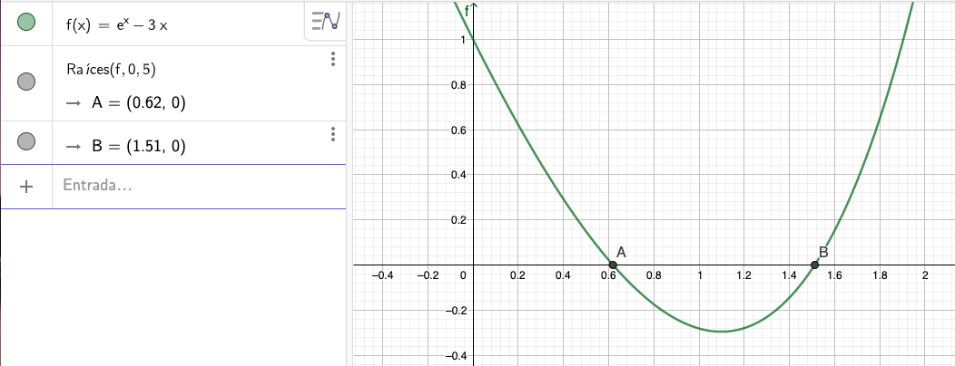
 |  |  | + | - |  |  |  |  |  |  |  | tol = | 0.001 | *
x | f(x) = e^x - 3x | N. Iteración | a | b | f(a) | f(b) | f(a)f(b) < 0 | x_0 = (a+b)/2 | f(x_0) | Error | Criterio
-4 | 12.018315639 | 0 | 0 | 1 | 1 | -0.28171817154 | -0.28171817154 | 0.5 | 0.1487212707
-3 | 9.0497870684 | 1 | 0.5 | 1 | 0.1487212707 | -0.28171817154 | -0.041897484451 | 0.75 | -0.13299998339 | 0.25 | Divergente
-2 | 6.1353352832 | 2 | 0.5 | 0.75 | 0.1487212707 | -0.13299998339 | -0.019779926532 | 0.625 | -0.0067540425678 | 0.125 | Divergente
-1 | 3.3678794412 | 3 | 0.5 | 0.625 | 0.1487212707 | -0.0067540425678 | -0.001004469793 | 0.5625 | 0.06755465696 | 0.0625 | Divergente
0 | 1 | 4 | 0.5625 | 0.625 | 0.06755465696 | -0.0067540425678 | -0.00045626702876 | 0.59375 | 0.029516072119 | 0.03125 | Divergente
1 | -0.28171817154 | 5 | 0.59375 | 0.625 | 0.029516072119 | -0.0067540425678 | -0.00019935280753 | 0.609375 | 0.011156488542 | 0.015625 | Divergente
2 | 1.3890560989 | 6 | 0.609375 | 0.625 | 0.011156488542 | -0.0067540425678 | -7.5351398518E-05 | 0.6171875 | 0.0021446520464 | 0.0078125 | Divergente
3 | 11.085536923 | 7 | 0.6171875 | 0.625 | 0.0021446520464 | -0.0067540425678 | -1.4485071215E-05 | 0.62109375 | -0.0023188932948 | 0.00390625 | Divergente
4 | 42.598150033 | 8 | 0.6171875 | 0.62109375 | 0.0021446520464 | -0.0023188932948 | -4.9732192501E-06 | 0.619140625 | -9.0663203433E-05 | 0.001953125 | Divergente
 |  | 9 | 0.6171875 | 0.619140625 | 0.0021446520464 | -9.0663203433E-05 | -1.9444102478E-07 | 0.6181640625 | 0.0010261096414 | 0.0009765625 | Convergente

Ejemplo0 F.C Grado 3
 |  | tolerancia = | 0.0002
 |  | Iteraciones | 1 | 2 | 21
a0 | 1 | P | 0 | -1.8333333333 | -2.9997326142
a1 | -6 | Q | 0 | 1 | 1.9997326143
a2 | 11 | bo | 1 | 1 | 1
a3 | -6 | b1 | -6 | -4.1666666667 | -3.0002673858
 |  | R | 11 | 2.3611111111 | 0.00026745720801
 |  | S | -6 | -1.8333333333 | -0.00026745708049
$$∆P$$
 |  |  | -1.8333333333 | -0.56666666667 | -8.9144457349E-05
$∆$Q
 |  |  | 1 | 0.44 | 8.9144414847E-05
 |  |  | Eabs_R | 8.6388888889 | 0.00013383570555
 |  |  | Eabs_S | 4.1666666667 | 0.00013383545044
 |  |  | Criterio_R | Diverge | Converge
 |  |  | Criterio_S | Diverge | Converge

Ejemplo1 F.C Grado 4
 |  | tolerancia = | 0.0002
 |  | Iteraciones | 1 | 2 | 81
a0 | 1 | P | 0 | -1.25 | -2.0001086843
a1 | -3 | Q | 0 | 2.0833333333 | 5.0001777753
a2 | 12 | bo | 1 | 1 | 1
a3 | -15 | b1 | -3 | -1.75 | -0.99989131569
a4 | 25 | b2 | 12 | 7.7291666667 | 4.9999309209
 |  | R | -15 | -1.6927083333 | 3.9590168671E-05
 |  | S | 25 | 8.8975694444 | -0.00054346834247
$$∆P$$
 |  |  | -1.25 | -0.21900269542 | 7.9181431298E-06
$∆$Q
 |  |  | 2.0833333333 | 1.1511680144 | -0.00010869517021
 |  |  | Eabs_R | 13.307291667 | 0.00012598733273
 |  |  | Eabs_S | 16.102430556 | 8.6453095175E-05
 |  |  | Criterio_R | Diverge | Converge
 |  |  | Criterio_S | Diverge | Converge

Ejemplo2 F.C Grado 3
 |  | tolerancia = | 0.003
 |  | Iteraciones | 1 | 2 | 6
a0 | 1 | P | -0.75 | -0.90909090909 | -0.92371268369
a1 | -20 | Q | -2.5 | -2.5974025974 | -2.6210521932
a2 | 15 | bo | 1 | 1 | 1
a3 | 50 | b1 | -19.25 | -19.090909091 | -19.076287316
 |  | R | 3.0625 | 0.24203069658 | 4.3641479019E-05
 |  | S | 1.875 | 0.4132231405 | 5.529084163E-05
$$∆P$$
 |  |  | -0.15909090909 | -0.012677798392 | -2.2877344158E-06
$∆$Q
 |  |  | -0.097402597403 | -0.021645021645 | -2.8984068395E-06
 |  |  | Eabs_R | 2.8204693034 | 0.00035877139547
 |  |  | Eabs_S | 1.4617768595 | 0.00040551359545
 |  |  | Criterio_R | Diverge | Converge
 |  |  | Criterio_S | Diverge | Converge

